工作表1
问题记录 | 注意事项
导表问题-导协议表 | ServerEnum.lua是由导表工具自动生成的，不要直接修改这个文件，应该去找修改对应的表，如：ResKeyworlds.proto， 如果直接修改ServerEnum.luas后面别人生成的时候会直接把当前的修改给覆盖掉。 如：_MOE.ServerEnum.E_CCD_Key.NR3E3_ReturnActivityPopupView；对应的源文件在G:\LetsGoDevelop2\letsgo_common\excel\proto\ResKeywords.proto 文件中的E_CCD_Key表中，应该修改这个源表，然后使用\letsgo_common\clientTools\【协议导表PB】【新】- LetsGo.bat 工具生成相关文件，如ServerEnum.lua，然后提交生成的相关文件 先去找下服务器那边提交的同名文件，根据服务器提交过的文件查找，提交在执行.bat之后有修改的同名的.pb文件； 然后再搜下协议里的关键字，看看有哪些相关的文件被修改； 所有改表操作都用执行这个文件 | 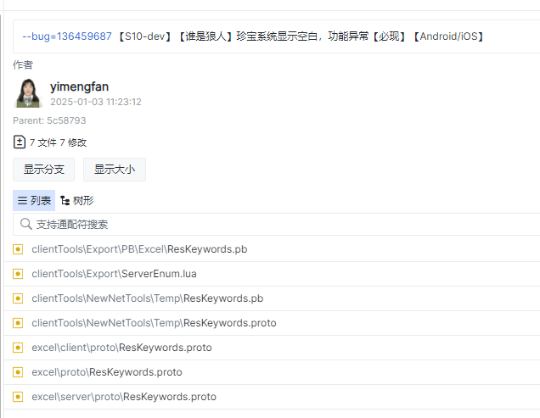
导表问题-导配置表 | 1、使用的工具：letsgo_common\excel\ClientExcelConverter-LetsGo.bat，生成的文件参考右图 2、新增的Excel表，客户端处理读表、访问数据，使用：G:\LetsGoDevelop2\letsgo_common\一键导出客户端pb和luaTable.bat 工具进行导表。生成：XXXData.tct、XXXTable.lua、ResXXX.pb、XXXData.pbin 四个文件； 导出数据通过XXXTable.lua读取，访问是通过生成的接口来访问，如：_MOE.Tables.WolfKillComeBackTable.GetWolfKillComeBackById(3)// id是列id _MOE.Tables.WolfKillComeBackTable.GetWolfKillComeBack() // 获取表的所有数据 | 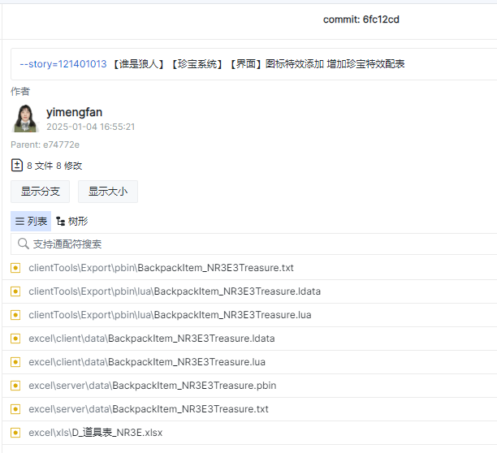
导表问题-导文本表 | 使用的工具：letsgo_common\excel\ClientExcelConverter-LetsGo.bat 新增的文本会生成对应的key在文件：LetsGo\Script\Config\NR3ELocalKeyDefine.lua中，有生成key才能在代码中使用，无参数的文本使用方式：_MOE.NR3ETextTable.GetLocTextByKey(_MOE.NR3ELocalKeyDefine.UI_Preparations_TreasureSystem2)， 带参数的的文本使用方式：_MOE.NR3ETextTable.GetLocTextByKeyWithParams(key, ...) 生成的文件参考右图 | 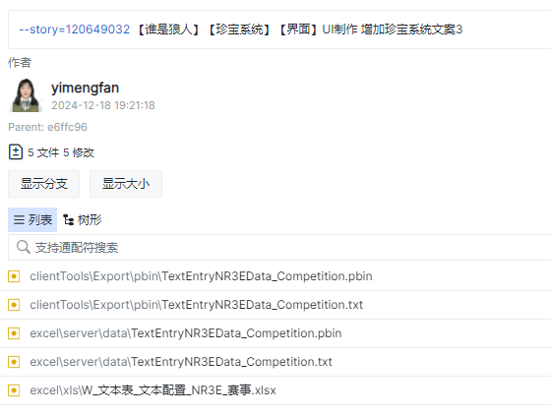
资源导出问题汇总 | 1、导出主玩法资源，要在/LetsGo/Content/LetsGo/Data/AssetData/AssetDirectorySetTable.uasset 表中添加，参考右图，使用【ClientTools工具】生成G:\LetsGoDevelop\LetsGo\Content\LetsGo\Data\AssetData\AssetNameMapping\AssetNameMapping.txt后，才能在代码中使用对应的资源，注意这里导出的是主玩法的资源； 2、导出NR3E资源，需要在/LetsGo/Content/Feature/NR3E/Data/AssetData/AssetDirectorySetTable_NR3E.uasset表中添加，使用【NR3ETools工具】生成Data/AssetData/AssetNameMapping/AssetNameMapping_NR3E.txt（注意此文件在NR3E仓库中） | 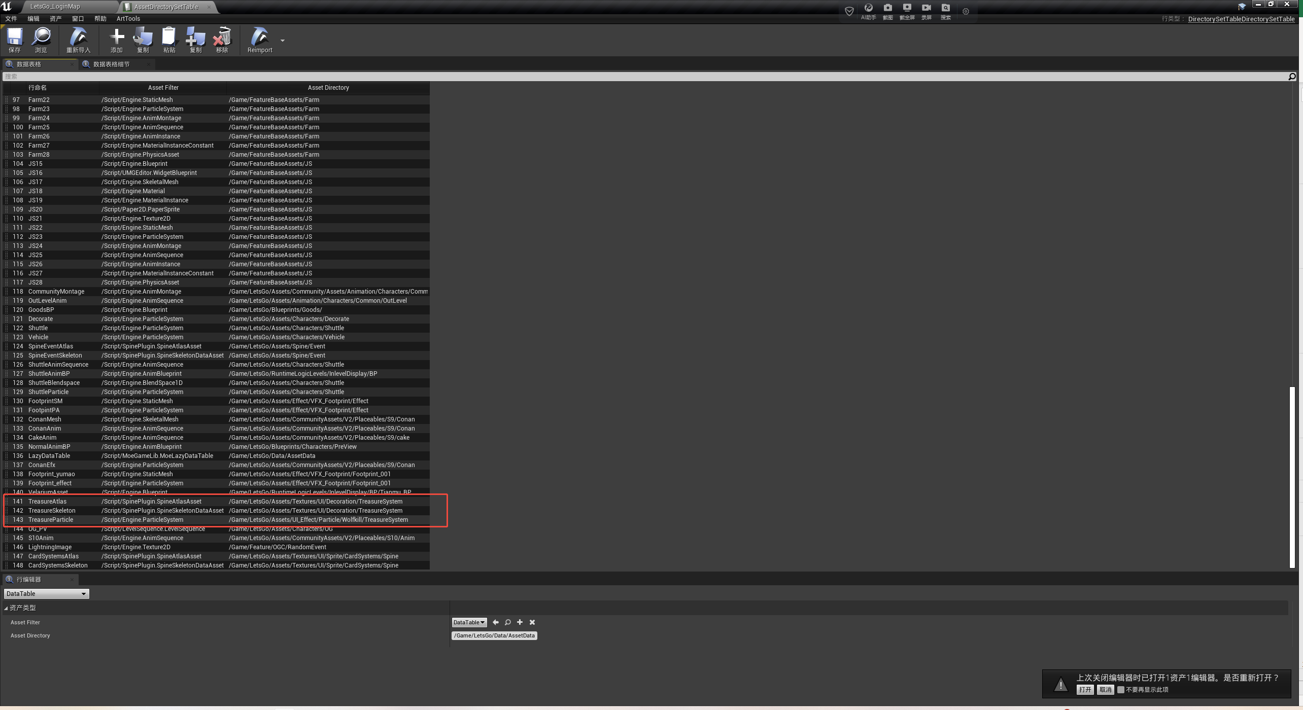 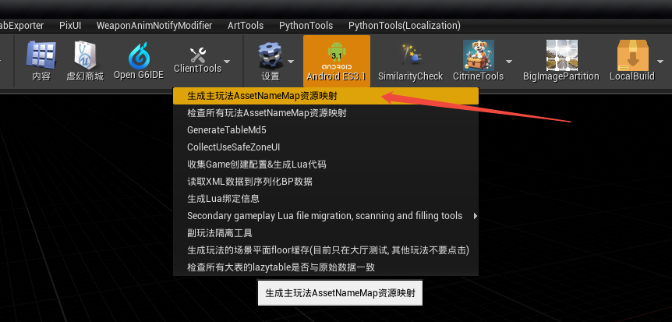
生成VSCode项目 | 执行\LetsGo\Content\Feature\NR3E\Script\.vscode\GenLetsGoDevelopScript.bat工具，需要【以管理员身份运行】，否则生成的项目链接不到代码
NR3E8，生成VSCode项目 | 【以管理员身份运行】：\LetsGoDevelop\LetsGo\Content\Feature\NR3E8\Tools\VSCode\GenLetsGoDevelopScript.bat
删除layout资源时提示资源被引用，是否强制删除？ | 不能强制删除，会出现无法预料的问题，应先检查此资源是否已打开，若已打开则关闭，关闭后执行删除； 如若还不行，还可以选择资源所在文件夹，执行”重定向“。
控件反射器的使用 | 在UE编辑器内打开任意layout，点击控件反射器打开面板，运行游戏，进入游戏后大目标界面，在控件反射器中选择【选择已绘制的控件】，回到游戏内，点击目标界面元素，选中后按【ESC】键，即可捕捉到目标界面的UI对象，在控件反射器面板中可查看该UI对象的详细信息，点击UI对象的【源】可直接跳转到其所在的layout。
通用tips提示框 | function UI_WerewolfGonzoDetective_MainView:OnClickedBtnResetInfo() -- local TipsContent = _MOE.Tables.TextLuaTable.GetLocTextByKey(_MOE.LocalKeyDefine.Cup_DailyTaskHint) -- 根据key获取文本内容 local TipData = { Content = "对方的复合肥王菲u万佛i额外加分光复节", Point = self.bp.w_btn_ResetInfo, -- 控件显示位置，一般也是被点击的按钮的位置 Offset = size, -- tips尺寸 IsTopToDown = true, -- true：根据平民空间上下显示，false：根据屏幕空间左右显示 ShowCloseBtn = true, -- true点击任意位置关闭tips，false再次点击按钮时关闭 } _MOE.UIManager:OpenWindow(_MOE.WindowName.UI_Common_Tips, TipData) -- 参数参考：UI_Common_Tips.lua文件 end
Lua蓝图UI继承 | local UI_DrawReward_MallExchangeView = _MOE.class("UI_DrawReward_MallExchangeView", _MOE.require(_MOE.UIWndNameToLuaPath["UI_DrawReward_MallView"]))
小程序适配问题【微信小游戏适配layout解决方案】 | 1、严格按照【微信小游戏适配layout解决方案】文档中的适配方案处理layout； 2、适配不生效，首先检查layout是否有问题，如：w_canvas_safeZone控件未勾选Is Variable；检查动画是否有用到适配相关的节点，如：冰雪小镇中ani_in动画将w_canvas_safeZone的缩放值X设置为0-1，导致layout在打开时适配不生效； 3、奇闻侦探设活动，layout在小程序中整体UI被下移，是因为有w_canvas_safeZone节点 4、_MOE.Models.CloudModel.m_gmSimulateWxMiniGameEnable = true 模拟小程序右上角胶囊体，可以在编辑器模式下对layout进行小程序模拟测试
UI-listview问题汇总 | 1、listview中item有点击按钮，在滑动的时候会触发点击按钮，导致item按钮区域无法滑动， 解决方案：把item中的按钮的交互方式设置为：点击方法：精确点击、触控方法：精确点击、按压方法：上和下。 2、listview跳转到指定item，使用方法：self:ListSetScrollOffset(self.bp.w_list_Reward, item序号- 1)、self:ScrollToTop(self.bp.w_list_Reward)、self:ScrollToBottom(self.bp.w_list_Reward)，可参考珍宝主界面UI_Preparations_TreasureSystem_MainView
Text字体设置渐变材质 | 材质路径：/Content/LetsGo/Assets/UI_Effect/Mat/Txt/M_UI_Acivity_BoonieBears.uasset |  | 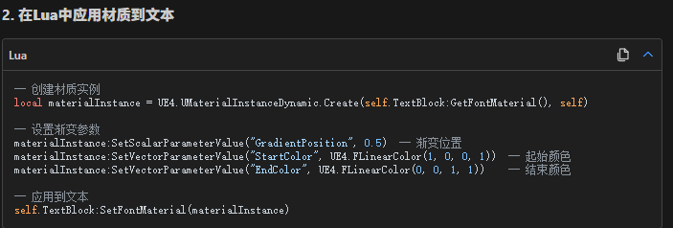
UI-渲染问题汇总 | 1、图片置灰效果，使用【RetainerBox】控件，设置效果材质：UI_M_NR3E_TreasureGray | 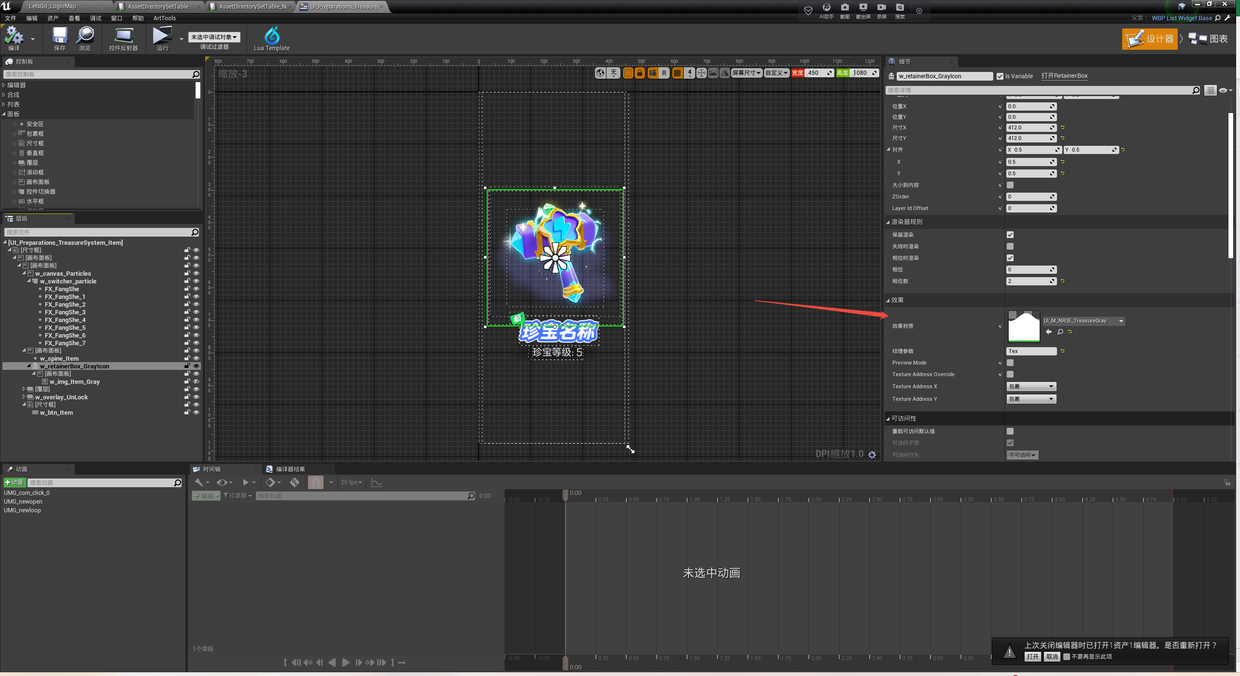
UI-特效问题汇总 | 1、特效在UE编辑器中显示，打包PC、手机包不显示，原因是主玩法优化粒子特效导致的，解决方案：在特效不能正常显示的界面中，提前执行此段代码： UE4.UKismetSystemLibrary.ExecuteConsoleCommand(_MOE.Utils.WorldUtils.GetCurrentWorld(), "fx.EnableEmitterBudget 0") UE4.UKismetSystemLibrary.ExecuteConsoleCommand(_MOE.Utils.WorldUtils.GetCurrentWorld(), "fx.ParticleMinimalScreenSize 0") UE4.UKismetSystemLibrary.ExecuteConsoleCommand(_MOE.Utils.WorldUtils.GetCurrentWorld(), "fx.EnableDistanceCull 0") UE4.UKismetSystemLibrary.ExecuteConsoleCommand(_MOE.Utils.WorldUtils.GetCurrentWorld(), "fx.UpdateSecondsBeforeInactive 0") 2、动态设置特效-s10版本暂不支持，待后期扩展后可实现动态加载特效，参考珍宝功能，代码示例： function UI_Preparations_TreasureSystem_Item:ShowParticleEffect() if not self.Data.TreasureParticleName or not self.bp.FX_FangShe or not UE4.UObject.IsValid(self.bp.FX_FangShe) or not self.bp.FX_FangShe.SetParticleSystem then return end local particleSystem = _MOE.Utils.AssetLoadUtils.LoadAssetObject(self.Data.TreasureParticleName) if not particleSystem then return end self.bp.FX_FangShe:SetVisibility(UE4.ESlateVisibility.SelfHitTestInvisible) self.bp.FX_FangShe:SetParticleSystem(particleSystem) self.bp.FX_FangShe:ActivateParticles(true, true) end
资源上传cdn | CDN仓库地址：https://git.woa.com/TimiT1/MOE/LetsGo/cdn_img.git CDN上传说明：https://iwiki.woa.com/p/4013328308
报错记录 | 错误原因
ShaderCompileWorker.exe-损坏的映像 G:\LetsGoDeveloplue4 tracking rdcsplEnginelBinarieslWin64\ShadercompileWorker-Core.dl 没有被指定在 Windows 上运行，或者它包含错误. 清尝试使用原始安装介质重新安装程序，或联系你的系统管理员或软件供应商 以获取支持，错误状态 0xc000012f. | 不能在UEEditor开启的情况下编译LetsGo.sln工程（即使是不同的Git仓库也不行），会报错； 如果关闭了引擎后还是报错，就把报错文件删除掉，然后重新编译工程
UE4Editor.exe-损坏的映像 ue4editor-core.dl 没有被指走在 windows 上运行，或者它包含错误，或联系你的系统管理员或软件供应商 错误状态 0xc000012f | 不能在UEEditor开启的情况下编译UE4.sln工程（即使是不同的Git仓库也不行），会报错； 如果关闭了引擎后还是报错，就吧报错文件删除掉，然后重新编译工程
Assertion failed: bHasQueuedBunches || ReceivingRepState->RepNotifies.Num() == 0 [File:G:/LetsGoDevelop/ue4_tracking_rdcsp/Engine/Source/Runtime/Engine/Private/DataReplication.cpp] [Line: 2067] Failed RepState RepNotifies check. Num=6. Object=BP_CommunityGameCharacter_C /Game/LetsGo/RuntimeLogicLevels/Community/UEDPIE_0_LetsGo_CommunityLevel.LetsGo_CommunityLevel:PersistentLevel.BP_CommunityGameCharacter_C_0. Channel QueuedBunches=0 游戏启动遇到这个错误，会导致UE闪退 | 在develop分支链接了s8-dev的服务器，客户端-服务器属性不匹配导致的异常; 还有另外一种情况是LetsGo仓库更新后，letsgo_common仓库没有更新，客户端-服务器不同步也会出现这个问题
2>UnrealBuildTool: Error : Unable to find plugin 'PxTV' (referenced via LetsGo.uproject). Install it and try again, or remove it from the required plugin list. 2>Microsoft.MakeFile.Targets(45,5): Error MSB3073 : 命令“G:\LetsGoDevelop2\ue4_tracking_rdcsp\Engine\Build\BatchFiles\Build.bat -Target="LetsGoEditor Win64 Development -Project=\"G:\LetsGoDevelop2\LetsGo\LetsGo.uproject\"" -Target="ShaderCompileWorker Win64 Development -Quiet" -WaitMutex -FromMsBuild”已退出，代码为 6。 | 1、尝试放弃ue4_tracking_rdcsp仓库中被改动的内容（若有）； 2、UE4项目编译过后，把LetsGo仓库中的【LetsGo.uproject】改动放弃掉，重新生成一下【Generate Vistual Studio project files】，生成后再编译LetsGo工程 3、注意生成【LetsGo.uproject】时选择的引擎版本是否正确 | 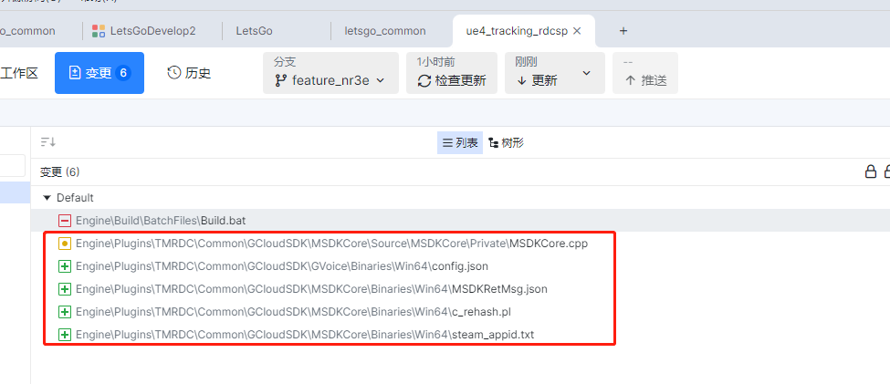

常用文档 | 路径
美术给的Layout规范 | UGC模块Layout规范
UMG系统开发工作流概述 | https://iwiki.woa.com/p/4008082002
美术制作控件及交互规范库参考
发布系统 | https://timi-t1-mr.woa.com/v2/#/release/list
微信小程序适配layout解决方案 | https://doc.weixin.qq.com/doc/w3_AR8AeAZCAHUu0SjynIfRE2XLzPQzu?scode=AJEAIQdfAAoI8hLroDAa8AiQYjAHA
音频的播放接口 | https://iwiki.woa.com/p/4008159694?from=iWiki_search
新手引导配置说明 | https://iwiki.woa.com/p/4008159712
元梦E3数据技能定义表 | https://doc.weixin.qq.com/sheet/e3_AQ0AvwYlAJUXiAkQmk3TGS4r7yLZy?scode=AJEAIQdfAAoLc3PQWOAQ0AvwYlAJU&version=4.1.9.6012&platform=win&tab=BB08J2
E3GameCore对齐 | https://doc.weixin.qq.com/sheet/e3_ADsAhwZ4ACoId2HGy26QnCqQ8WtYq?scode=AJEAIQdfAAoD0ZJidLAa8AiQYjAHA&tab=BB08J2
蓝盾-流水线 | https://devops.woa.com/console/pipeline/letsgo/p-7cbcd2f0347944ee970114e503569fc5/detail/b-91150762bd7f4a4993e0005654791fd8/executeDetail
场景制作规范（学习场景导出方法） | https://doc.weixin.qq.com/doc/w3_AdwANAaJAFkoltDFpbYTxyXdf7gV4?scode=AJEAIQdfAAox0BP3QAAa8AiQYjAHA
UGit & Tapd单规范 | 注意事项
【动效添加】tapd单 | 如果需要我这边做客户端逻辑，有动画需求要和动效同学沟通，确定工作量再排期； 添加动画，一般在layout的【事件图表】中添加，或者有些需要通过逻辑程序控制播放就在代码中添加； 动效添加单完成之后，要先选择【资源优化】的流转方式，给到动效同学，然后由他继续向下流转

开发调试问题记录
蓝盾流水线-s10-dev
蓝盾流水线-s10-Release 预发布流水线 | 一般说【.85】包对应的是【产出物名称：1.3.68.85_LetsGoWin64.zip】，指的是版本号，要去流水线上找对应的包，比如：.85包的打包流水线→ | https://devops.woa.com/console/pipeline/letsgo-formal/p-85ec5e64a6b84110b097dcb9566e6b2b/detail/b-50376845977d4d69bb27825ca25daeb7/outputs
s11-dev流水线
【元梦】PC正式版本启动流程
【元梦之星】S13正式包启动器验收流程
启动器使用说明

